Sheet1
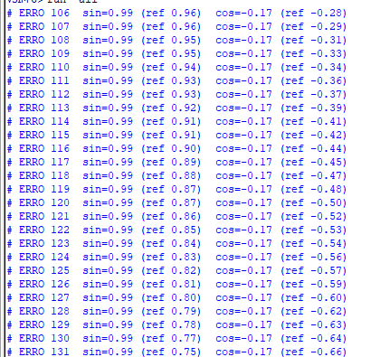
Testes do cordic serial

Modo rotação- Linear |  | Limite teórico de Z (16 iterações): |Z| < 2. Limite de X depende do produto caber em ±32767.999. e valores negativos em devem ser aplicado externamente. Valores fora dessas faixas “travariam” o resultado (erro de escala ou saturação).

Limites | Caso | Escolha X (Q16.16) | Z | Espera‑se Y = X·Z | Resultado dos teste
 | 1 | 0.5 | 1.5 | 0.75 | y CORDIC = 0.75 | ref  0.75
 | 2 | 1.25 | 1.99 | 2.4875 | y CORDIC = 2.49 | ref â 2.49
z >2 erro> | 3 | 2.0 | 2.1 | 4.2 | y CORDIC = 4.00 | ref â 4.20 // erro aceitavel pois passou z>2
max | 4 | 16384.0 | 2.0 | 32768 | y CORDIC = 32767.50 | ref â 32768.00
Estoura | 5 | 20000.0 | 2.0 | compl.2=−25 536 | y CORDIC = -25536.61 | ref â 40000.00 erro complemento de 2 dá= 40 000 mod 65 536 = 40 000 − 65 536 = −25 536
x negativo | 6 | -32768.0 | 1.0 | -32768 | y CORDIC = 32767.00 | ref â -32768.00
z negativo | 7 | 2.0 | -1.5 | -3 | y CORDIC = -3.00 | ref â -3.00
minimo | 8 | 0.1 | 0.1 | 0.01 | y CORDIC = 0.01 | ref â 0.01
 | 9 | 0.1 | 2.0 | 0.2 | y CORDIC = 0.20 | ref â 0.20

Modo rotação- hiperbolico |  | Para 16 interações Zmax<=2.4rad (≈137°) limete confiavel. x ≈ 5200 (Q16.16) é o valor máximo seguro, para não estourar o range de 32 bits durante as iterações. Então, produto x * sinh(z) ou x * cosh(z) não pode passar disso

Limites | Caso | Escolha X (Q16.16) | Z Rad | saida x | referencia x | erro x | saida y | referencia y | erro y | faixa erro x | faixa erro y
28,65° sentido anti‑horário | 1 | 1.0 | 0.5 | x_out= 0.9339 (ref 1.1276 | err 0.1937) | y_out= 0.4316 (ref 0.5211 | err 0.0895) |  |  |  |  |  | 0.19 | 0.08
28,65° sentido horário | 2 | 1.0 | -0.5 | x_out= 0.9338 (ref 1.1276 | err 0.1938) | y_out= -0.4316 (ref -0.5211 | err 0.0895) |  |  |  |  |  | 0.19 | 0.08
114,6° sentido anti horário | 3 | 3.0 | 2.0 | x_out= 4.2062 (ref 11.2866 | err 7.0804) | y_out= 3.3940 (ref 10.8806 | err 7.4865) |  |  |  |  |  | 7.08 | 7.48
57,3º sentido horario | 4 | 0.1 | 1.0 | x_out= 0.1278 (ref 0.1543 | err 0.0265) | y_out= 0.0973 (ref 0.1175 | err 0.0202) |  |  |  |  |  | 0.026 | 0.02
114,6° sentido anti horário | 5 | 0.5 | -2.0 | x_out= 0.7012 (ref 1.8811 | err 1.1799) | y_out= -0.5656 (ref -1.8134 | err 1.2478) |  |  |  |  |  | 1.17 | 1.24
proximo overflow x | 6 | 8.0 | 1.0 | x_out= 10.2225 (ref 12.3446 | err 2.1221) | y_out= 7.7850 (ref 9.4016 | err 1.6166) |  |  |  |  |  | 2.12 | 1.61
underflow x | 7 | 0.0015 | 1.0 | x_out= 0.0019 (ref 0.0023 | err 0.0004) | y_out= 0.0014 (ref 0.0018 | err 0.0003) |  |  |  |  |  | 0.0004 | 0.0003
estourou limete z>2.4 | 8 | 1.0 | 4.0 | x_out= 1.4021 (ref 27.3082 | err 25.9062) | y_out= 1.1313 (ref 27.2899 | err 26.1586) |  |  |  |  |  | 25.9 | 26.15
estourou limete z>2.4 | 9 | 1.0 | -4.0 | x_out= 1.4022 (ref 27.3082 | err 25.9060) | y_out= -1.1313 (ref -27.2899 | err 26.1586) |  |  |  |  |  | 25.9 | 26.15

Modo circular abaixo ele imprime so quando da erro no caso temos erro do 106 as 261

